关系图
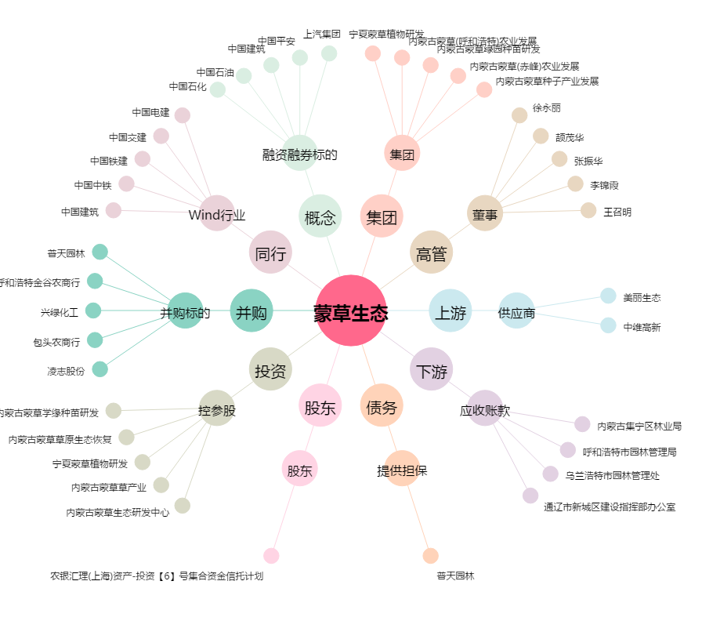
蒙草生态[300355.SZ] - 关系概览图

